Sheet1
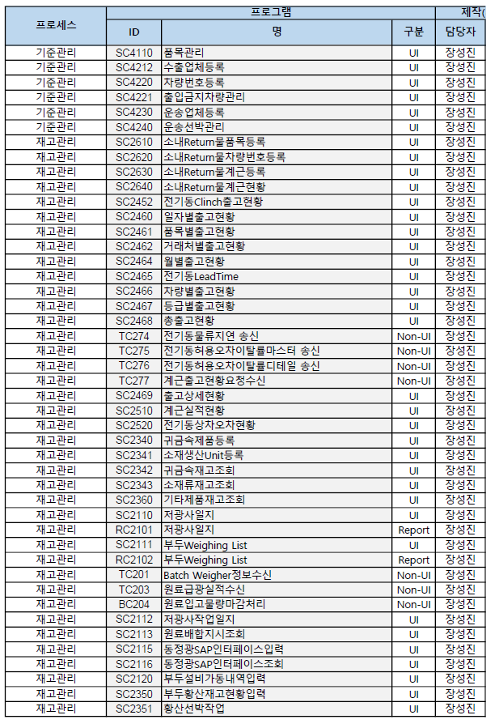
프로세스 | 프로그램 |  |  | 제작(개발자 단위테스트 완료시점)
 | ID | 명 | 구분 | 담당자 | 예정일 | 완료일
 |  |  |  |  |  |  | 메모 | 서버 화면등록 여부
기준관리 | SC4110 | 품목관리 | UI | 장성진 | 2019-10-11 | 2019-10-11 |  | O
기준관리 | SC4212 | 수출업체등록 | UI | 장성진 | 2019-10-18 | 2019-10-18 |  | O
기준관리 | SC4220 | 차량번호등록 | UI | 장성진 | 2019-10-18 | 2019-10-18 |  | O
기준관리 | SC4221 | 출입금지차량관리 | UI | 장성진 | 2019-10-25 | 2019-10-25 |  | O
기준관리 | SC4230 | 운송업체등록 | UI | 장성진 | 2019-10-25 | 2019-10-25 |  | O
기준관리 | SC4240 | 운송선박관리 | UI | 장성진 | 2019-10-25 | 2019-10-25 |  | O
재고관리 | SC2610 | 소내Return물품목등록 | UI | 장성진 | 2019-11-01 | 2019-10-28
재고관리 | SC2620 | 소내Return물차량번호등록 | UI | 장성진 | 2019-11-01 | 2019-10-28
재고관리 | SC2630 | 소내Return물계근등록 | UI | 장성진 | 2019-11-08 | 2019-10-28
재고관리 | SC2640 | 소내Return물계근현황 | UI | 김영현 | 2019-11-08 | 2019-10-29
재고관리 | SC2452 | 전기동Clinch출고현황 | UI | 장성진 | 2019-11-08 | 2019-10-29 | 2019.10월 1일 테스트 데이터 | O
재고관리 | SC2460 | 일자별출고현황 | UI | 장성진 | 2019-11-15 | 삭제
재고관리 | SC2460 | 전기동출고현황 | UI | 장성진 | 2019-11-15 | 2019-10-30 | 2019.08월~sysadate 조회 | O
재고관리 | SC2461 | 품목별출고현황 | UI | 장성진 | 2019-11-15 | 2019-10-29 | 2019.10.01~sysadate 조회 | O
재고관리 | SC2462 | 거래처별출고현황 | UI | 장성진 | 2019-11-15 | 삭제
재고관리 | SC2464 | 월별출고현황 | UI | 장성진 | 2019-11-15 | 2019-10-31 | 2019.01~ / SGA 조회 | O
재고관리 | SC2466 | 차량별출고현황 | UI | 장성진 | 2019-11-22 | 삭제
재고관리 | SC2467 | 등급별출고현황 | UI | 장성진 | 2019-11-22 | 삭제
재고관리 | SC2468 | 총출고현황 | UI | 장성진 | 2019-11-22 | 삭제
재고관리 | TC274 | 전기동물류지연 송신 | Non-UI | 장성진 | 2019-11-29 | 2019-11-29 | 부장님이 하셨음
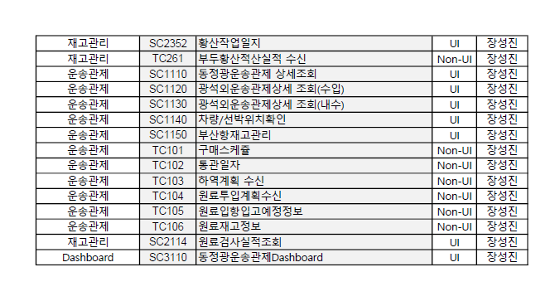
재고관리 | TC275 | 전기동허용오차이탈률마스터 송신 | Non-UI | 장성진 | 2019-11-29 | 2019-11-29
재고관리 | TC276 | 전기동허용오차이탈률디테일 송신 | Non-UI | 장성진 | 2019-11-29 | 2019-11-29
재고관리 | SC2469 | 출고상세현황 | UI | 장성진 | 2019-12-06 | 2019-11-01 | SearchGrid Callback 변경 | O
재고관리 | SC2510 | 계근실적현황 | UI | 장성진 | 2019-12-06 | 2019-11-04 |  | O
재고관리 | SC2340 | 귀금속제품등록 | UI | 장성진 | 2019-12-13 | 2019-11-12 |  | O
재고관리 | SC2341 | 소재생산Unit등록 | UI | 장성진 | 2019-12-13 | 2019-11-13 |  | O
재고관리 | SC2342 | 귀금속재고조회 | UI | 장성진 | 2019-12-20
재고관리 | SC2343 | 소재류재고조회 | UI | 장성진 | 2019-12-20
재고관리 | SC2360 | 기타제품재고조회 | UI | 장성진 | 2019-12-20
재고관리 | SC2110 | 저광사일지 | UI | 장성진 | 2019-12-27 | 2019-11-18 | PACKAGE 함수 구현 안된 부분 있음 | O
재고관리 | RC2101 | 저광사일지 | Report | 장성진 | 2019-12-27 | 2019-11-27 | PACKAGE 함수 구현 안된 부분 있음 | O
재고관리 | SC2111 | 부두Weighing List | UI | 장성진 | 2020-01-03 | 2019-11-29 | - Save 로직 정상동작 검증 필요 - Save 후 확인 메시지 뜨는지 체크 | O
재고관리 | RC2102 | 부두Weighing List | Report | 장성진 | 2020-01-03 | 2019-12-03 |  | O
재고관리 | TC203 | 원료급광실적수신 | Non-UI | 장성진 | 2020-01-10 | -
재고관리 | SC2112 | 저광사작업일지 | UI | 장성진 | 2020-01-10 | 219-11-22 | 테스트 필요 | O
재고관리 | SC2113 | 원료배합지시조회 | UI | 장성진 | 2020-01-17
재고관리 | SC2115 | 동정광SAP인터페이스입력 | UI | 장성진 | 2020-01-17 | 삭제
재고관리 | SC2116 | 동정광SAP인터페이스조회 | UI | 장성진 | 2020-01-17 | 2019-12-06 | 데이터 없음 . 데이터 이행 후 테스트 필요 | O
재고관리 | SC2350 | 부두황산재고현황입력 | UI | 장성진 | 2020-01-24 | 2019-12-03 |  | O
재고관리 | SC2351 | 황산선박작업 | UI | 장성진 | 2020-01-24 | 2019-12-05 |  | O
재고관리 | SC2352 | 황산작업일지 | UI | 장성진 | 2020-01-24 | 2019-12-06 |  | O
재고관리 | TC261 | 부두황산적산실적 수신 | Non-UI | 장성진 | 2020-01-24
운송관제 | SC1110 | 동정광운송관제 상세조회 | UI | 장성진 | 2020-01-31
운송관제 | SC1120 | 광석외운송관제상세 조회(수입) | UI | 장성진 | 2020-01-31
운송관제 | SC1130 | 광석외운송관제상세 조회(내수) | UI | 장성진 | 2020-01-31
운송관제 | SC1140 | 차량/선박위치확인 | UI | 장성진 | 2020-01-31 | 삭제
운송관제 | SC3215 | 부산항재고관리 | UI | 장성진 | 2020-02-07 | 2019-12-12 |  | DASHBOARD
운송관제 | TC101 | 구매스케쥴 | Non-UI | 장성진 | 2020-02-07
운송관제 | TC103 | 하역계획 수신 | Non-UI | 장성진 | 2020-02-14
운송관제 | TC104 | 원료투입계획수신 | Non-UI | 장성진 | 2020-02-14
운송관제 | TC105 | 원료입항입고예정정보 | Non-UI | 장성진 | 2020-02-14
운송관제 | TC106 | 원료재고정보 | Non-UI | 장성진 | 2020-02-21
재고관리 | SC2114 | 원료검사실적조회 | UI | 장성진 | 2020-02-21 | 삭제
Dashboard | SC3110 | 동정광운송관제Dashboard | UI | 장성진 | 2020-02-21 | 2019-12-18
 | SC3250 | 저장품재고현황조회(기간별) |  |  |  | 2019-12-20
 | SC3251 | 저장품재고현황상세 |  |  |  | 2019-12-20
 | SC3252 | 저장품재고현황Graph(기간별) |  |  |  | 2019-12-24
 | SC3253 | 저장품재고현황조회(연별) |  |  |  | 2019-12-25
 | SC3254 | 저장품재고현황Graph(연별) |  |  |  | 2019-12-26 | SC3252 호출
 | SC3255 | 저장품재고현황조회(월별) |  |  |  | 2019-12-26
 | SC3256 | 저장품재고현황Graph(월별) |  |  |  | 2019-12-26 | SC3252 호출
 | SC3257 | 고액저장품리스트조회 |  |  |  | 2019-12-27
 | SC3260 | 저장품보유기간별현황조회 |  |  |  | 2020-01-02
 | SC3261 | 저장품보유기간별상세 |  |  |  | 2020-01-02
 | SC3262 | 저장품보유기간별현황Graph |  |  |  | 2020-01-03 | SC3252 호출
 | SC3210 | 동정광재고현황조회 |  |  |  | 2020-01-07 | 2020-01-01 ~ 2020-02-10 까지 테스트 데이터
 | SC3211 | 기간별재고조회 |  |  |  | 2020-01-08 | 2020-01-01 ~ 2020-02-10 까지 테스트 데이터
 | SC3212 | 위치별재고조회 |  |  |  | 2020-01-09
 | SC2343 | 기타제품재고조회 |  |  |  | 2020-01-09 | SubTotal 쿼리 짜야 할 듯
 | TC208 |  |  |  |  |  | 제2 저광사 빼고, 제일 위에 한거 빼고, 전부 화면 뜰것

